关系图
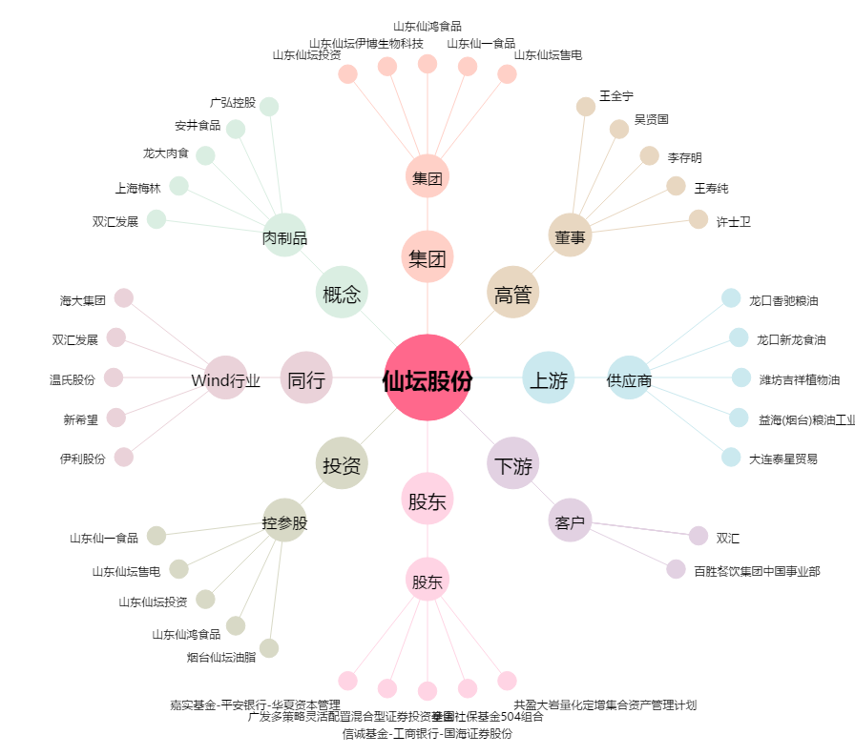
仙坛股份[002746.SZ] - 关系概览图

